Iscrizioni di Gruppo
 | 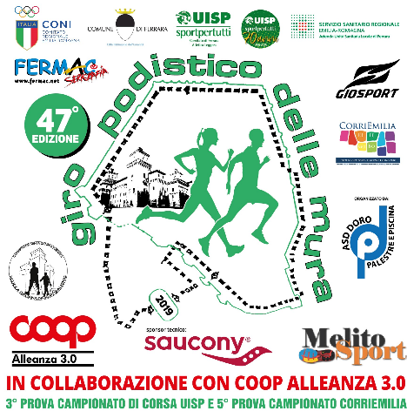
 |  |  |  | Modulo iscrizioni per Gruppi e Società

 | Compilare il foglio Excel in tutte le sue parti e inviarlo via email, con allegata la relativa documentazione a:
 | poldoro@poldoro.it

 | La documentazione deve comprendere:
 | 1. Ricevuta del Bonifico Bancario
 | 2. Certificati Medici Agonistici "Atletica Leggera"
 | 3. In mancanza dei certificati è possibile sottoscrivere la Dichiarazione sottostante da parte del Presidente di Società,
 | che attesti che i certificati sono in possesso della società e che sono correttamente compilati, vidimati (per gli Atleti residenti in Veneto) ed in corso di validità alla data dell'evento.

 | Il sottoscritto_________________________________(cognome e nome) in qualità di presidente, o suo legale rappresentante,
 | firmando il presente documento dichiara assumendosene le conseguenti responsabilità che tutti gli atlei iscritti alla gara sono regolarmente tesserati
 | e che l'associazione sportiva è in possesso dei relativi certificati medici per attività sportiva agonistica - atletica leggera in corso di validità.
 | Dichiara inoltre che gli atleti sottoelencati, hanno recepito ed accettato il regolamento delle manifestazione e tutte le norme nazionali
 | dell'UISP (e/o della FIDAL) e internazionali (RTI - IAAF).

Nome | Cognome | Sesso | Data di Nascita | Nazionalità | Indirizzo | Località | Prov. | CAP | Tipo tesseramento | Numero Tessera | Codice Società | Nome Società

